東京_20240524_20240527_東京外站
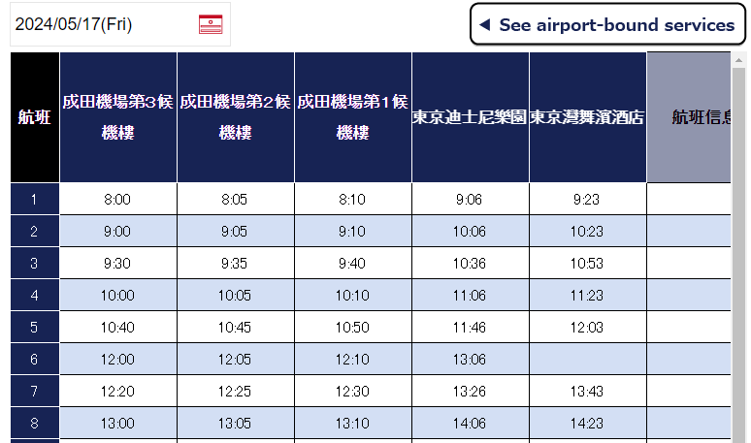
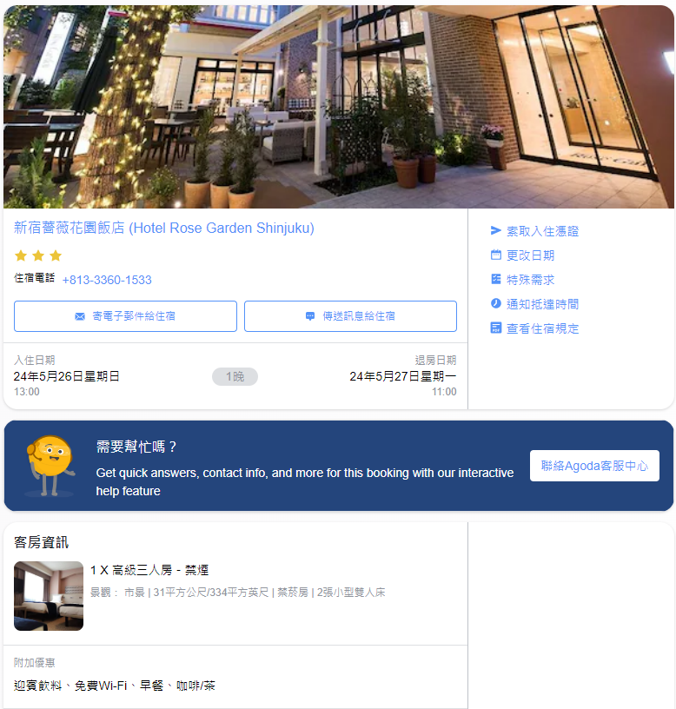
預計住宿 |  |  |  |  |  | 匯率 | 0.21
東京灣舞濱酒店(Harmony Room with 3 Beds - Non-Smoking) | 2024/5/24~2024/5/26 | BookingTS | 2024-05-21 | NT$18,699
新宿玫瑰花園酒店(高級三人房) | 2024/5/26~2024/5/27 | AgodaCard | 2024-05-23 | NT$8,702

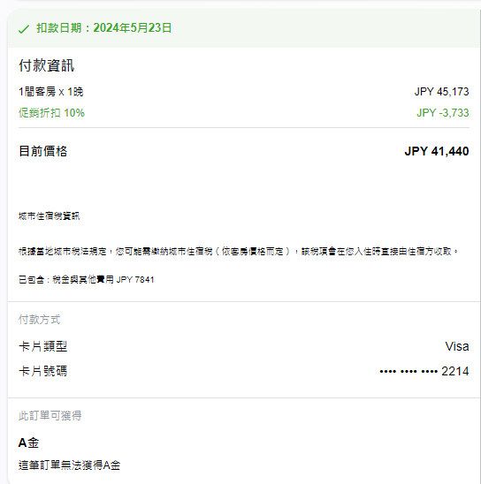
交通
酷航(台北→東京) | Agoda | NT$16,964
星宇航空(東京→台北5/27外站票) |  | NT$0
利木津 | https://popogo.pixnet.net/blog/post/50668400-2023-%E6%9D%B1%E4%BA%AC%E8%BF%AA%E5%A3%AB%E5%B0%BC%E6%A8%82%E5%9C%92%E7%9A%84%E4%BA%A4%E9%80%9A%EF%BC%8D%E5%BE%9E%E6%88%90%E7%94%B0%E6%A9%9F | NT$2,898 | https://www.airport-bus-alliance.com/result-t.html?airport=%E6%88%90%E7%94%B0%E7%A9%BA%E6%B8%AF&area=%E7%A8%B2%E6%AF%9B%E6%B5%B7%E5%B2%B8%E9%A7%85%E3%83%BB%E5%B9%95%E5%BC%B5%E6%96%B0%E9%83%BD%E5%BF%83&frto=2&lang=zh_tw
酷航選位 |  | NT$2,456 | https://www.google.com/maps/dir/%E6%96%B0%E5%AE%BF%E7%8E%AB%E7%91%B0%E8%8A%B1%E5%9C%92%E9%85%92%E5%BA%97+8+Chome-1-3+Nishishinjuku,+Shinjuku+City,+Tokyo+160-0023%E6%97%A5%E6%9C%AC/%E7%A9%BA%E6%B8%AF%E7%AC%AC2%E3%83%93%E3%83%AB/@35.7391069,139.8754182,11z/
桃園機場停車 | 2024/5/24~5/27 | NT$1,200
現金回饋 |  | -NT$501

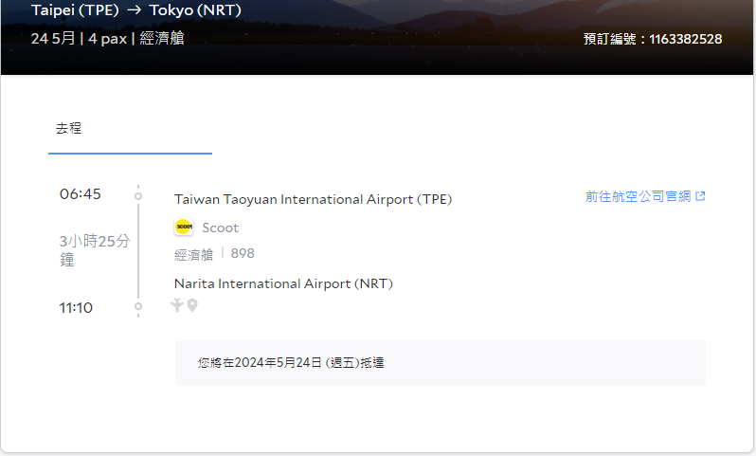

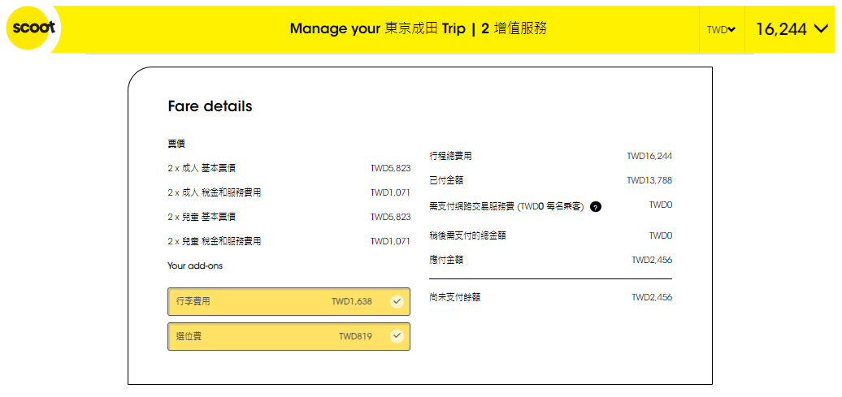
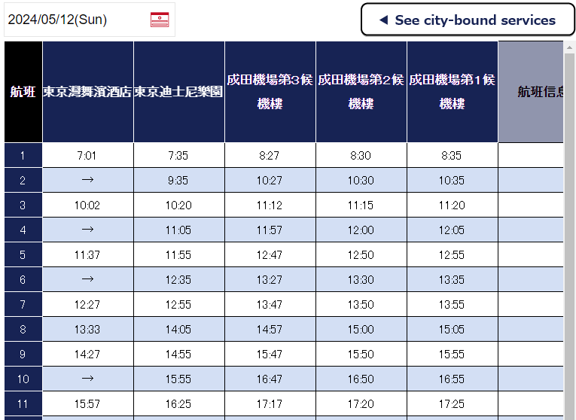

體驗 |  |  | 三 | 四 | 五 | 六 | 日
東京迪士尼度假區門票 |  | NT$5,124

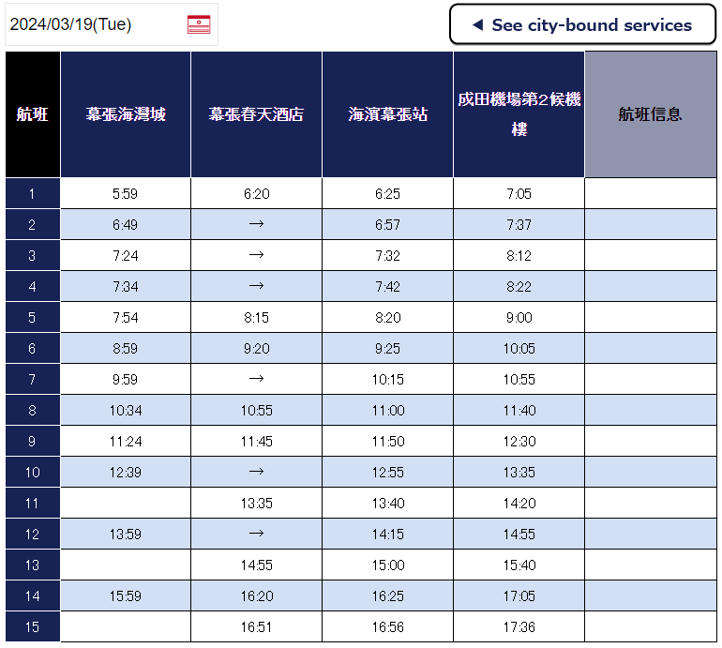
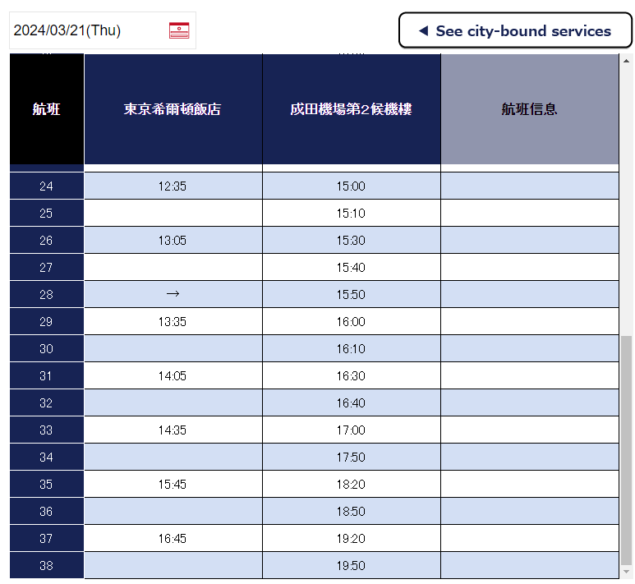

已取消住宿
幕張春天酒店(Hotel Springs Makuhari日式套房A) | 2024/5/26~2024/5/27 | Trip |  | NT$7,806

釜山_20240627_20240630
預計住宿 |  |  |  |  |  | 匯率 | 0.024
LCT Residence Y collection(海景頂級套房) | 2024/6/27~2024/6/30 | AgodaCard |  | NT$29,450

交通
釜山航空 BX794 | 2024-06-27 | NT$25,361
濟州航空 7C2653 | 2024-06-30
選位 |  | NT$865
桃園機場停車 | 2024/6/27~6/30 | NT$1,200
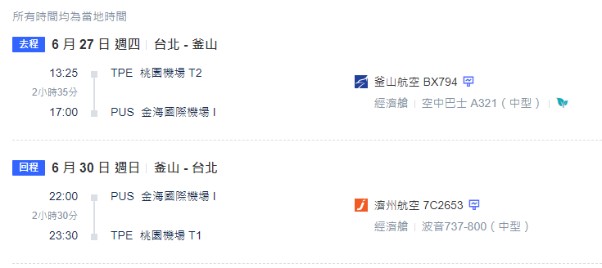
現金回饋 |  | -NT$775

體驗 |  |  | 三 | 四 | 五 | 六 | 日

已取消住宿
UH 海雲台套房飯店 (UH SUITE THE HAEUNDAE) | 2024/6/27~2024/6/30 | AgodaVISA |  | NT$30,402
Mipo Oceanside Hotel | 2024/6/27~2024/6/30 | BookingTS |  | NT$17,764
LCT大公寓 (Grand LCT Residence) | 2024/6/27~2024/6/30 | AgodaCard |  | NT$31,500
獵犬簽名飯店 (HOUND HOTEL SIGNATURE)Spa套房 | 2024/6/27~2024/6/30 | AgodaCard |  | NT$23,656

美西_20250123_20250131_東京外站
預計住宿 |  |  |  |  |  | 匯率 | 31.6
 |  |  |  | NT$90,000

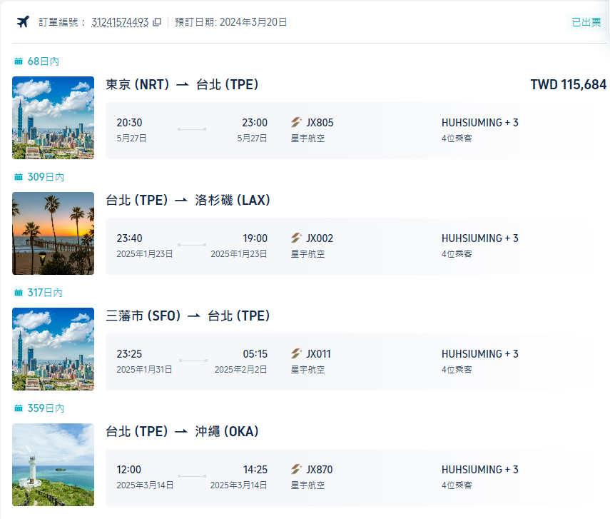
交通
星宇航空(台北→洛杉磯 1/23外站票) | trip | NT$115,684
星宇航空(舊金山→台北 1/31外站票)
媽單人票 | ezTravel | NT$32,896
租車 |  | NT$35,000

體驗 |  |  | 三 | 四 | 五 | 六 | 日
加州迪士尼 |  | NT$0
加州環球影城 |  | NT$0

已取消住宿

沖繩_20250314_20250318_東京外站
預計住宿 |  |  |  |  |  | 匯率 | 23.53 | 0.002
 |  |  |  | NT$50,000

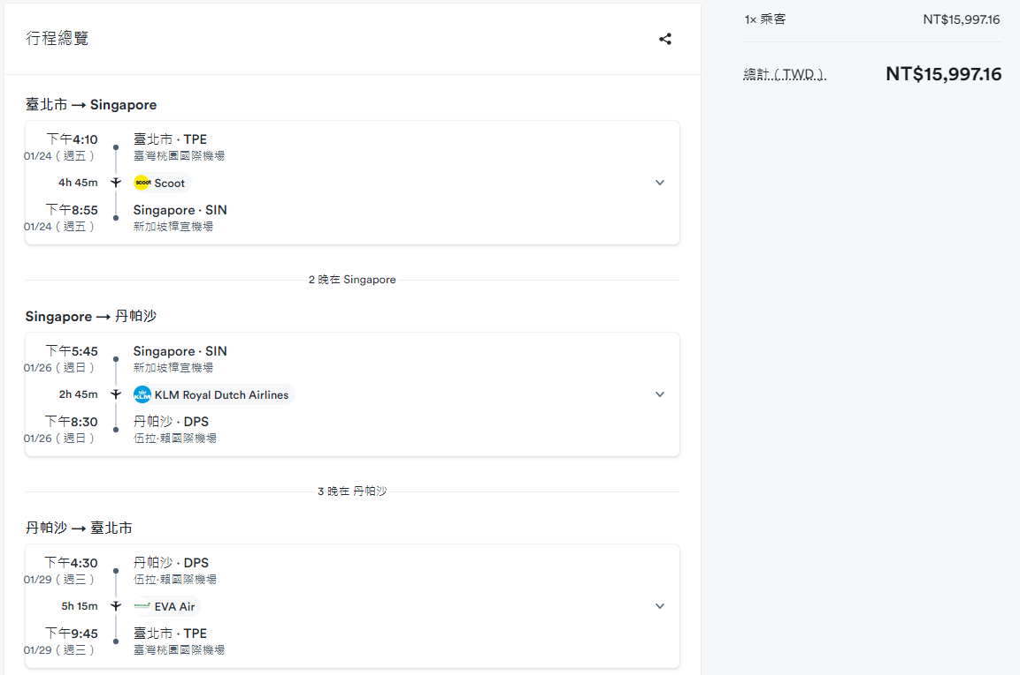
交通
星宇航空(台北→沖繩 2月外站票) | ezTravel | NT$0
回程 |  | NT$12,000
租車 |  | NT$8,000

體驗 |  |  | 三 | 四 | 五 | 六 | 日

已取消住宿

熊本_20240313_20240317
預計住宿 |  |  |  |  |  |  |  | 匯率 | 0.215 | 4.38
Yamashitako Lodge | 2024/3/13~2024/3/15 | BookingTS | 2024-03-08 | NT$22,063
Candeo熊本新市街飯店(Candeo Hotels Kumamoto Shinshigai) | 2024/3/15~2024/3/17 | Trip | 2024-03-13 | NT$28,131

交通
星宇航空 | 2024/3/13~3/17 | NT$72,274
桃園機場停車 | 2024/3/13~3/17 | NT$1,500
星宇航空(選位) |  | NT$2,584
Toyota Rent a Car | W2 3/13 1200~3/17 1200 | NT$16,035
現金回饋 |  | -NT$1,874

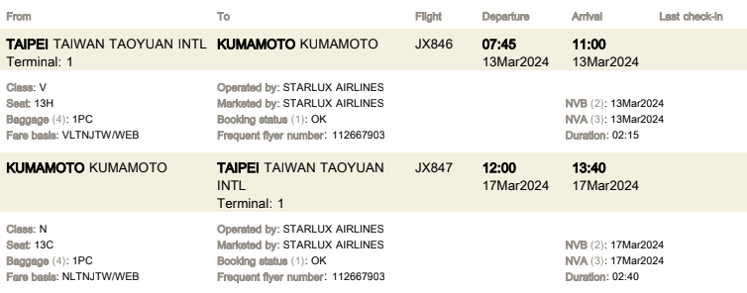
補助款
媽媽 |  | -NT$12,000
媽媽(人民幣) |  | -NT$11,388
雅齡媽媽 |  | -NT$33,000

體驗 |  |  | 三 | 四 | 五 | 六 | 日
娛樂消費(信用卡、支付) |  | NT$33,671
娛樂消費(現金) |  | NT$10,105

已取消住宿
Rakuten STAY HOUSE x WILL STYLE Yufuin Kawakami 101 | 2024/3/13~2024/3/15 | Booking |  | NT$12,819
Rakuten STAY HOUSE x WILL STYLE Yufuin Kawakami 102 | 2024/3/13~2024/3/15 | BookingTS |  | NT$13,797
Gensen-Private Vacation Villa Bettei Gensen | 2024/3/13~2024/3/15 | Booking |  | NT$35,991
OMO5 Kumamoto by Hoshino Resorts | 2024/3/15~2024/3/17 | Booking |  | NT$26,897
Cominka Yufuin | 2024/3/13~2024/3/15 | BookingTS |  | NT$20,087
Yamashitako Lodge | 2024/3/13~2024/3/15 | BookingTS |  | NT$23,760
SUMITSUGU HOUSE Atelier Suite | 2024/3/15~2024/3/17 | BookingTS |  | NT$18,846

FlyGo卡 胡修銘 (卡號末四碼:6609) | 2024-03-17 | 5:54:59 | SEVEN-ELEVEN | 801 | JP | 成功 | 雨傘
FlyGo卡 胡修銘 (卡號末四碼:6609) | 2024-03-16 | 17:23:32 | SAKURAMACHITEN | 1,037 | JP | 成功 | 櫻町超市晚餐
FlyGo卡 胡修銘 (卡號末四碼:6609) | 2024-03-16 | 17:04:29 | SAKURAMACHI KUMAMOTO | 3,347 | JP | 成功 | Montbell
FlyGo卡 胡修銘 (卡號末四碼:6609) | 2024-03-16 | 14:59:58 | KUMAMOTO CASTLE | 750 | JP | 成功 | 熊本城門票
FlyGo卡 胡修銘 (卡號末四碼:6609) | 2024-03-16 | 14:12:46 | TURUYAHIYATUKATENN | 1,146 | JP | 成功 | 福砂屋
FlyGo卡 胡修銘 (卡號末四碼:6609) | 2024-03-16 | 13:43:56 | TURUYAHIYATUKATENN | 1,279 | JP | 成功 | 鶴屋百貨午餐
FlyGo卡 胡修銘 (卡號末四碼:6609) | 2024-03-16 | 10:05:06 | COSTCOWHOLESALEJAPAN | 9,491 | JP | 成功 | 好市多
FlyGo卡 胡修銘 (卡號末四碼:6609) | 2024-03-15 | 18:11:10 | SAKURAMACHITEN | 485 | JP | 成功 | 櫻町超市
FlyGo卡 胡修銘 (卡號末四碼:6609) | 2024-03-15 | 18:02:42 | SAKURAMACHI KUMAMOTO | 354 | JP | 成功 | 櫻町晚餐
FlyGo卡 胡修銘 (卡號末四碼:6609) | 2024-03-15 | 17:51:18 | SAKURAMACHI KUMAMOTO | 322 | JP | 成功 | 櫻町晚餐
FlyGo卡 胡修銘 (卡號末四碼:6609) | 2024-03-15 | 17:47:47 | SAKURAMACHI KUMAMOTO | 444 | JP | 成功 | 櫻町晚餐
FlyGo卡 胡修銘 (卡號末四碼:6609) | 2024-03-15 | 15:40:34 | HIGHWAY TOLL | 300 | JP | 成功 | 高速公路過路費
FlyGo卡 胡修銘 (卡號末四碼:6609) | 2024-03-15 | 11:07:12 | SQ*SUKUEA | 1,738 | JP | 成功
FlyGo卡 胡修銘 (卡號末四碼:6609) | 2024-03-15 | 10:31:21 | HIGHWAY TOLL | 693 | JP | 成功 | 高速公路過路費
FlyGo卡 胡修銘 (卡號末四碼:6609) | 2024-03-14 | 17:12:08 | VERITRANS | 1,153 | JP | 成功 | 由布院超市
FlyGo卡 胡修銘 (卡號末四碼:6609) | 2024-03-14 | 15:58:15 | SUGIYOHOEN | 1,114 | JP | 成功 | 杉養蜂園
FlyGo卡 胡修銘 (卡號末四碼:6609) | 2024-03-14 | 15:44:53 | HANAKOJIKIKUYA | 392 | JP | 成功 | 花麴菊家
FlyGo卡 胡修銘 (卡號末四碼:6609) | 2024-03-14 | 12:06:31 | KYUSYU AFRICA LION SAF | 977 | JP | 成功 | 九州動物園午餐
FlyGo卡 胡修銘 (卡號末四碼:6609) | 2024-03-14 | 8:15:53 | KYUSYU AFRICA LION SAF | 3,899 | JP | 成功 | 九州動物園
FlyGo卡 胡修銘 (卡號末四碼:6609) | 2024-03-13 | 13:37:32 | EBISUPANA | 1,052 | JP | 成功 | 阿蘇超市
FlyGo卡 胡修銘 (卡號末四碼:6609) | 2024-03-13 | 12:24:05 | MICHINOEKI ASO | 776 | JP | 成功 | 阿蘇休息站
全支付國泰 | 2024-03-15 | 9:39:00 | 山田休息站 | 428
全支付國泰 | 2024-03-14 | 15:28:00 | 鞠智薑汁汽水、雞塊 | 199
全支付國泰 | 2024-03-14 | 15:22:00 | 由布院Milch半熟起司蛋糕 | 873
全支付國泰 | 2024-03-14 | 15:15:00 | 由布院揚げ日和鶏の炭火焼きカレーパン | 194
全支付國泰 | 2024-03-14 | 15:08:00 | 由布院YURARI焦糖布丁 | 427

